Sheet3
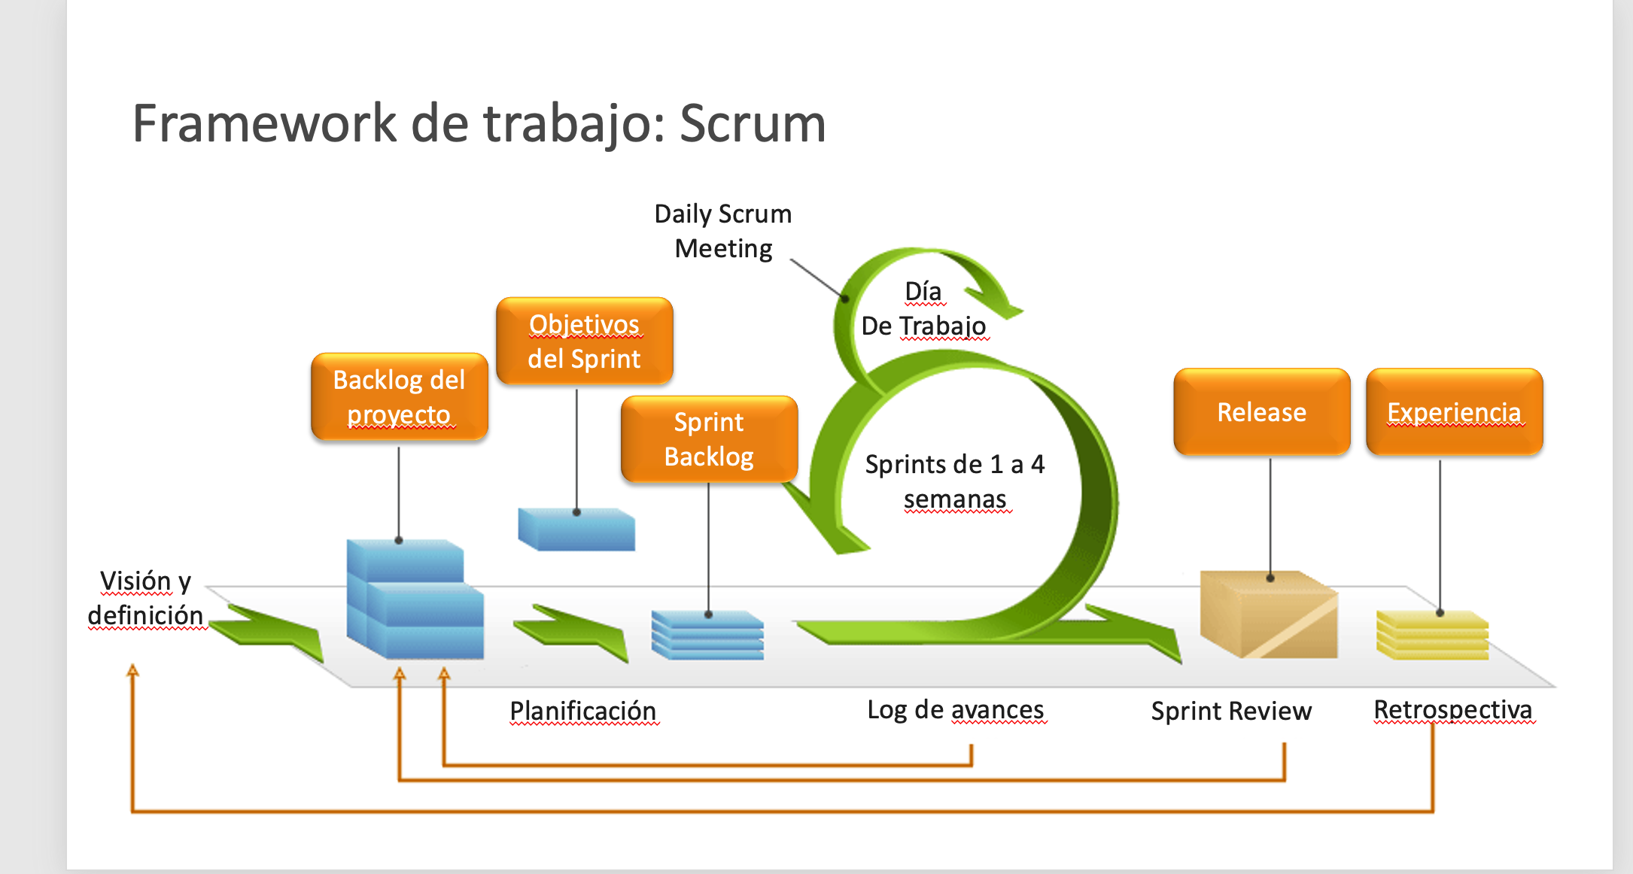

Stakeholders

Product Owner

 | User Stories
 |  | Prioridad
 | Login | 1
 | Reportes | 2 |  |  |  |  |  | 15 minutos
 | Compra de saldo | 3
 | consulta de facturs | 4
 | Logout | 5
 | Opciones | 6
 | etc

 |  |  |  |  |  |  |  | 15 minutos
 |  |  | Scrum Master | User Stories |  | Tasks | Equipo | Se entrega lo que se hizo.
 |  |  |  | Login | 1 | Registro | Ejecucion del proyecto
 |  |  |  | Reportes | 2 | Recuperacion
 |  |  |  | Compra de saldo | 3 | Recordar

 |  |  |  |  | Daily Meeting = > 15 minutos
 |  |  |  |  | Que hiciste?
 |  |  |  |  | Que problemas tenes?
 |  |  |  |  | que vas hacer hoy?

